微生信示例265
Cluster | Gender | Grade | T.Stage | N.Stage | M.Stage | Stage | Age1 | Event | 微生信，您身边的数据分析，可视化专家
A1 | MALE | G3 | T2 | unknow | unknow | II | >70 | Alive | https://www.bioinformatics.com.cn/plot_clinical_info_table_to_donut_matrix_plot_265
A1 | MALE | G3 | T1 | N0 | unknow | I | >70 | Dead
A1 | FEMALE | G1 | T2 | unknow | unknow | II | <=70 | Dead | 输出示例图
A1 | MALE | G3 | T1 | N0 | unknow | I | <=70 | Alive
A1 | MALE | G2 | T1 | N0 | unknow | I | >70 | Dead
A1 | FEMALE | G2 | T2 | N0 | M0 | II | <=70 | Dead
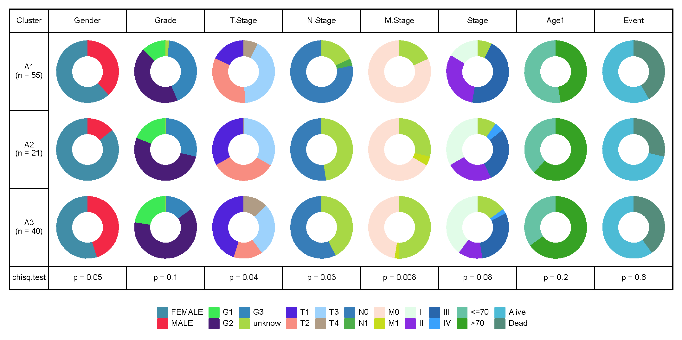
A1 | FEMALE | G2 | T1 | N0 | M0 | I | >70 | Dead
A1 | FEMALE | G1 | T2 | N0 | M0 | II | >70 | Dead
A1 | MALE | G3 | T3 | N0 | M0 | III | <=70 | Dead
A1 | MALE | G3 | T3 | N0 | M0 | III | >70 | Alive
A1 | FEMALE | G3 | T3 | N0 | unknow | III | >70 | Dead
A1 | MALE | unknow | T2 | unknow | unknow | unknow | >70 | Alive
A1 | MALE | G2 | T3 | unknow | unknow | unknow | >70 | Alive
A1 | FEMALE | G3 | T4 | unknow | unknow | unknow | <=70 | Alive
A1 | FEMALE | G2 | T3 | unknow | unknow | unknow | >70 | Alive
A1 | MALE | G2 | T3 | unknow | M0 | III | >70 | Dead
A1 | MALE | G3 | T2 | unknow | M0 | II | >70 | Alive
A1 | MALE | G3 | T2 | N0 | M0 | II | >70 | Dead
A1 | FEMALE | G3 | T2 | unknow | M0 | II | >70 | Dead
A1 | MALE | G3 | T4 | N0 | M0 | III | >70 | Dead
A1 | MALE | G2 | T1 | N0 | M0 | I | >70 | Dead
A1 | FEMALE | G2 | T2 | N0 | M0 | II | <=70 | Alive
A1 | MALE | G1 | T4 | N0 | M0 | III | >70 | Alive
A1 | FEMALE | G2 | T2 | N0 | M0 | II | <=70 | Alive | 注意：
A1 | FEMALE | G1 | T3 | N0 | M0 | III | <=70 | Alive
A1 | FEMALE | G2 | T3 | N0 | M0 | III | >70 | Alive
A1 | MALE | G1 | T3 | N0 | M0 | III | <=70 | Dead
A1 | FEMALE | G3 | T3 | N0 | M0 | III | <=70 | Alive | 使用问题，或数据分析合作意向
A1 | FEMALE | G3 | T3 | N0 | M0 | III | <=70 | Alive | 请微信扫码联系我们

A1 | FEMALE | G2 | T3 | N0 | M0 | III | >70 | Alive
A1 | FEMALE | G1 | T3 | N0 | M0 | III | <=70 | Alive
A1 | FEMALE | G2 | T3 | N0 | M0 | III | <=70 | Dead
A1 | FEMALE | G3 | T3 | N0 | M0 | III | >70 | Alive
A1 | FEMALE | G2 | T3 | N0 | M0 | III | <=70 | Alive
A1 | FEMALE | G2 | T4 | N0 | M0 | III | <=70 | Alive
A1 | FEMALE | G2 | T3 | N0 | M0 | III | <=70 | Alive
A1 | FEMALE | G2 | T2 | N0 | M0 | II | <=70 | Alive
A1 | FEMALE | G3 | T3 | N0 | M0 | III | <=70 | Dead
A1 | FEMALE | G3 | T2 | N0 | M0 | II | <=70 | Dead
A1 | FEMALE | G3 | T3 | N0 | M0 | III | <=70 | Alive
A1 | FEMALE | G1 | T3 | N1 | M0 | III | <=70 | Alive
A1 | FEMALE | G2 | T3 | N0 | M0 | III | >70 | Alive
A1 | MALE | G2 | T2 | N0 | M0 | II | <=70 | Alive
A1 | FEMALE | G2 | T2 | N0 | M0 | II | <=70 | Dead
A1 | FEMALE | G2 | T3 | N0 | M0 | III | >70 | Dead
A1 | FEMALE | G3 | T2 | unknow | M0 | II | <=70 | Alive
A1 | MALE | G2 | T2 | N0 | M0 | II | >70 | Dead
A1 | MALE | G3 | T1 | N0 | M0 | I | <=70 | Dead
A1 | MALE | G3 | T1 | N0 | M0 | I | <=70 | Alive
A1 | FEMALE | G3 | T1 | N0 | M0 | I | >70 | Alive
A1 | FEMALE | G3 | T3 | N0 | M0 | III | <=70 | Dead
A1 | FEMALE | G2 | T1 | N0 | M0 | I | <=70 | Dead
A1 | MALE | G2 | T1 | N1 | M0 | III | >70 | Alive
A1 | FEMALE | G3 | T2 | N0 | M0 | II | <=70 | Alive
A1 | MALE | G2 | T2 | N0 | M0 | II | >70 | Alive
A2 | FEMALE | G2 | T2 | unknow | unknow | unknow | <=70 | Alive
A2 | FEMALE | G2 | T1 | N0 | unknow | I | >70 | Alive
A2 | FEMALE | G2 | T1 | unknow | unknow | I | <=70 | Alive
A2 | FEMALE | G2 | T2 | unknow | unknow | II | >70 | Alive
A2 | FEMALE | G1 | T3 | unknow | unknow | III | >70 | Dead
A2 | FEMALE | G2 | T2 | N0 | M0 | II | <=70 | Dead
A2 | FEMALE | G2 | T2 | unknow | unknow | unknow | >70 | Alive
A2 | FEMALE | G3 | T3 | unknow | M0 | III | >70 | Alive
A2 | FEMALE | G1 | T1 | N0 | M0 | I | >70 | Dead
A2 | FEMALE | G1 | T3 | N0 | M0 | III | <=70 | Dead
A2 | FEMALE | G3 | T3 | N0 | M0 | III | >70 | Alive
A2 | FEMALE | G3 | T3 | N0 | M1 | IV | <=70 | Alive
A2 | FEMALE | G2 | T2 | N0 | M0 | II | >70 | Dead
A2 | FEMALE | G1 | T1 | N0 | M0 | I | >70 | Dead
A2 | FEMALE | G3 | T3 | N0 | M0 | III | >70 | Alive
A2 | FEMALE | G3 | T2 | unknow | M0 | II | >70 | Alive
A2 | MALE | G2 | T3 | N0 | M0 | III | <=70 | Alive
A2 | MALE | G2 | T1 | unknow | M0 | I | >70 | Alive
A2 | FEMALE | G3 | T1 | unknow | M0 | I | >70 | Alive
A2 | MALE | G2 | T2 | unknow | M0 | II | <=70 | Alive
A2 | FEMALE | G2 | T1 | N0 | M0 | I | <=70 | Alive
A3 | FEMALE | G2 | T1 | unknow | unknow | I | <=70 | Alive
A3 | MALE | G2 | T1 | unknow | unknow | I | <=70 | Dead
A3 | MALE | G1 | T1 | unknow | unknow | I | <=70 | Alive
A3 | FEMALE | G2 | T1 | unknow | unknow | I | >70 | Dead
A3 | MALE | G2 | T2 | unknow | unknow | II | >70 | Alive
A3 | FEMALE | G1 | T3 | N0 | M0 | III | <=70 | Dead
A3 | FEMALE | G2 | T1 | N0 | unknow | I | >70 | Dead
A3 | MALE | G2 | T1 | unknow | unknow | I | >70 | Dead
A3 | MALE | G2 | T1 | unknow | unknow | unknow | >70 | Alive
A3 | FEMALE | G2 | T1 | N0 | unknow | I | >70 | Dead
A3 | FEMALE | G2 | T1 | unknow | unknow | I | >70 | Dead
A3 | FEMALE | G2 | T2 | unknow | unknow | II | >70 | Alive
A3 | MALE | G2 | T2 | N0 | M0 | II | >70 | Alive
A3 | FEMALE | G1 | T3 | unknow | unknow | unknow | >70 | Alive
A3 | FEMALE | G1 | T4 | unknow | unknow | unknow | >70 | Alive
A3 | MALE | G2 | T3 | N0 | unknow | III | <=70 | Alive
A3 | FEMALE | G3 | T4 | unknow | unknow | unknow | >70 | Alive
A3 | MALE | G2 | T1 | N0 | unknow | I | >70 | Alive
A3 | MALE | G1 | T1 | unknow | unknow | unknow | <=70 | Alive
A3 | MALE | G2 | T1 | unknow | M0 | I | >70 | Dead
A3 | FEMALE | G2 | T2 | unknow | unknow | unknow | >70 | Dead
A3 | FEMALE | G2 | T2 | unknow | unknow | II | >70 | Dead
A3 | FEMALE | G2 | T3 | unknow | unknow | III | <=70 | Dead
A3 | MALE | G2 | T4 | N0 | M0 | III | <=70 | Dead
A3 | FEMALE | G1 | T4 | N0 | M0 | III | >70 | Alive
A3 | FEMALE | G1 | T3 | N0 | M0 | III | <=70 | Alive
A3 | FEMALE | G1 | T3 | N0 | M0 | III | >70 | Alive
A3 | MALE | G3 | T3 | N0 | M0 | III | <=70 | Alive
A3 | MALE | G3 | T2 | N0 | M0 | II | <=70 | Dead
A3 | FEMALE | G2 | T3 | N0 | M0 | III | <=70 | Alive
A3 | FEMALE | G3 | T1 | N0 | M0 | I | >70 | Dead
A3 | FEMALE | G2 | T1 | N0 | M0 | I | >70 | Alive
A3 | FEMALE | G3 | T1 | N0 | M0 | I | >70 | Dead
A3 | MALE | G2 | T1 | N0 | M0 | I | <=70 | Alive
A3 | MALE | G2 | T1 | N0 | M0 | I | >70 | Dead
A3 | MALE | G2 | T4 | N0 | M1 | IV | >70 | Alive
A3 | FEMALE | G2 | T3 | N0 | M0 | III | >70 | Alive
A3 | MALE | G1 | T1 | N0 | M0 | I | >70 | Alive
A3 | FEMALE | G3 | T3 | N0 | M0 | III | <=70 | Alive
A3 | MALE | G2 | T3 | N0 | M0 | III | >70 | Alive

